JASRAC記入例
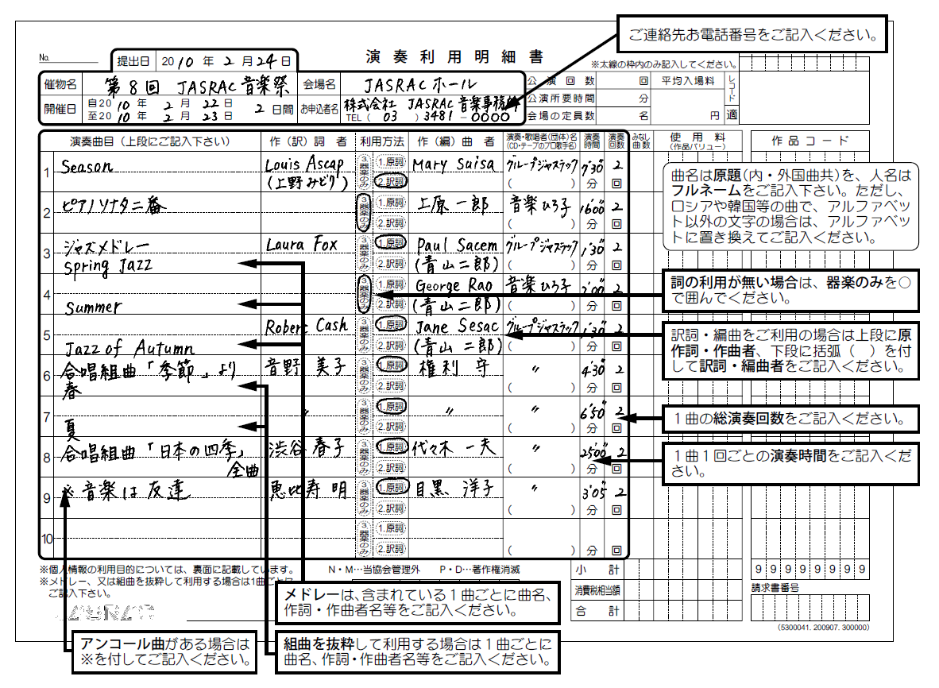

⑦録音利用明細書
★印刷して記入して下さい
